关系图
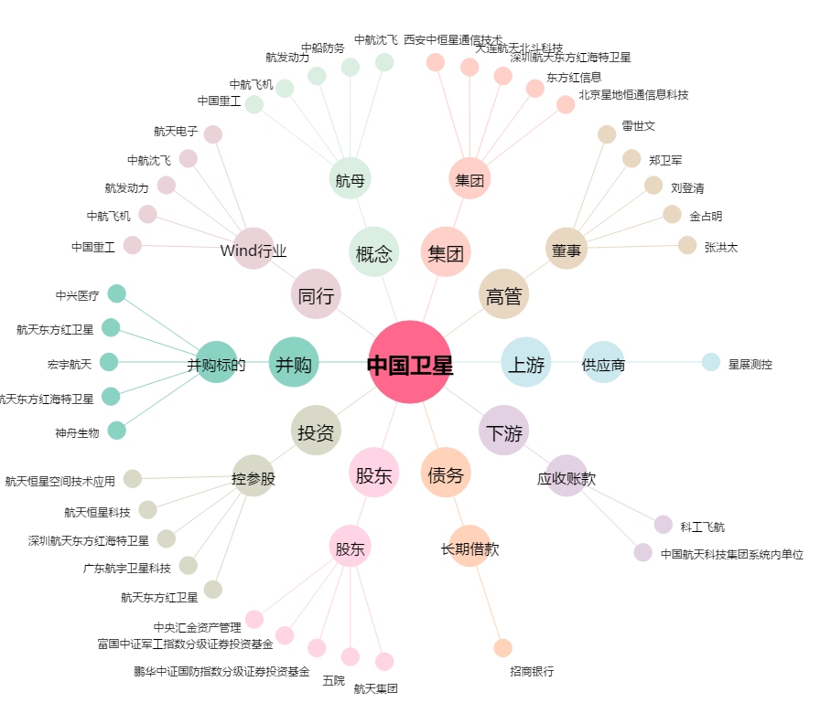
中国卫星[600118.SH] - 关系概览图

